Hoja1
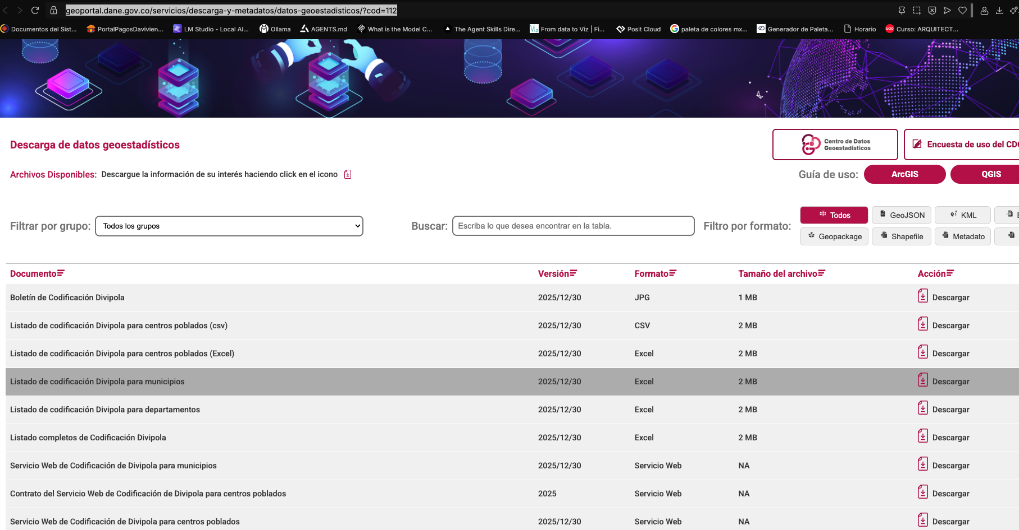
link | https://geoportal.dane.gov.co/servicios/descarga-y-metadatos/datos-geoestadisticos/?cod=112

